Mineral
 | Investigación Metalúrgica No. 18513 |  |  |  |  |  | Investigación Metalúrgica No. 18513 |  |  |  |  |  | Investigación Metalúrgica No. 18513

 | COMPOSITO ENRIQUECIDO TCS - 026 Prueba No.1 Lix |  |  |  |  |  | COMPOSITO ENRIQUECIDO TCS - 026 Prueba No.1 Lix |  |  |  |  |  | COMPOSITO ENRIQUECIDO TCS - 026 Prueba No.1 Lix

 | Cliente: | El Molle Verde S.A.C. |  | Operador: | E. Huatuco |  | Cliente: | El Molle Verde S.A.C. |  | Operador: | E. Huatuco |  | Cliente: | El Molle Verde S.A.C. |  |  | Operador: | E. Huatuco
 | Proyecto: | Trapiche |  | Fecha: | Oct. 30/24 |  | Proyecto: | Trapiche |  | Fecha: | Oct. 30/24 |  | Proyecto: | Trapiche |  |  | Fecha: | Oct. 30/24
 | Muestra: | TCS - 026 |  |  |  |  | Muestra: | TCS - 026 |  |  |  |  | Muestra: | TCS - 026
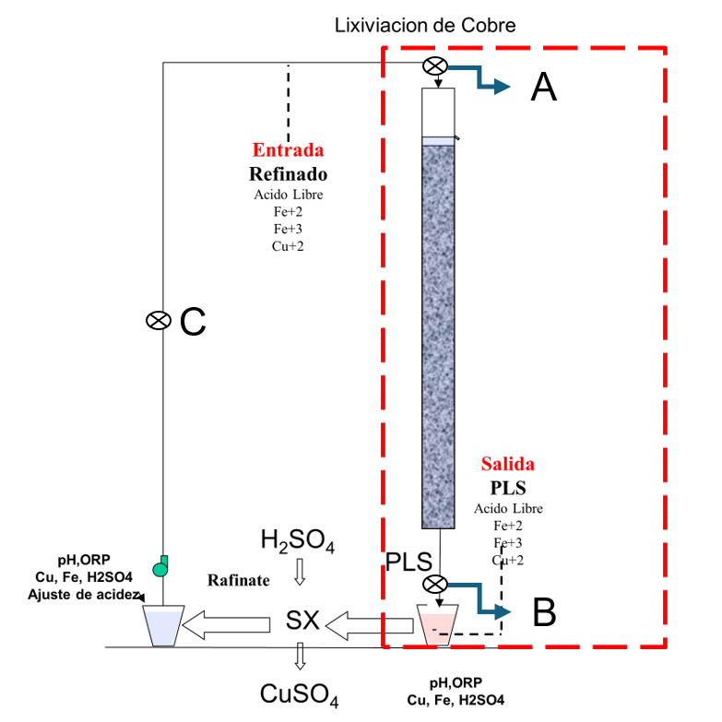
 | Descripción: | Curado y Aglomeración |  |  |  |  | Descripción: | Prueba de Aglomeración

 |  | Descripción | Unidad | Valor |  |  |  | Descripción | Unidad | Valor

 |  | Densidad bulk | kg/l |  |  |  |  | Peso Seco | kg | 21.3
 |  | Cu | % | 0.20 |  |  |  | Peso Inicial Humedo | kg | 21.4
 |  | Fe | % | 3.31 |  |  |  | Peso Final Curado | kg | 23.1
 |  | Cu H2SO4 | % | 0.123 |  |  |  | *ILS+H2O(10%/90%)w/w | g | 1603
 |  | Cu CN | % | 0.060 |  |  |  | Ácido | g | 74
 |  | Cu Residual | % | 0.008 |  |  |  | Densidad de ILS+H2O | g/cc | 1.02
 |  |  |  |  |  |  |  | **Volumen de la solución | cc | 1579
 |  |  |  |  |  |  |  | Tiempo | h | 0.17
 |  |  |  |  |  |  |  | Humedad del mineral | % | 0.50
 | Resumen de cambios en las pruebas: |  |  |  |  |  |  | Humedad de curado | % | 8.4
 |  |  |  |  |  |  |  | ILS :Cu= 0.25 g/kg, Ácido= 10.0 g/Kg , FeT= 20.1 g/Kg, Fe+2= 2.8 g/Kg
 |  |  |  |  |  |  |  | ILS + H2O: Cu= 0.025 g/kg, Ácido= 0.1 g/Kg , FeT= 2.01 g/Kg, Fe+2= 0.28 g/Kg
1) | El 06/06/2024 se carga la columna. |  |  |  |  |  |  | **Volumen total (Acido Ind.+Refino+Humedad Mineral)
2) | El 09/06/2024 se empieza a regar la columna. |  |  |  |  |  | Descripción: | Prueba de Curado

 |  |  |  |  |  |  |  | Descripción | Unidad | Valor
 |  |  |  |  |  |  |  | *H2SO4 | kg/t | 3.6
 |  |  |  |  |  |  |  | Concentración H2SO4 | g/l | 47
 |  |  |  |  |  |  |  | Tiempo | días | 3
 |  |  |  |  |  |  |  | Temperatura Ambiental | ºC | 14
 |  |  |  |  |  |  |  | Temperatura Aglomerado | ºC | 14.3

 |  |  |  |  |  |  |  | * Acido total en el curado y Refino

 |  |  |  |  |  |  |  |  |  |  |  |  |  | Consumo Acito Total= | A-B
 |  |  |  |  |  |  |  |  |  |  |  |  |  | Consumo Gangas= | A-C

 |  |  |  |  |  |  |  |  |  |  |  |  |  |  | Consumo Ácido Total= | H2SO4 (Agregado en el Alimento)- H2SO4 ( PLS)
 |  |  |  |  |  |  |  |  |  |  |  |  |  |  | Consumo Cu= | H2SO4 (Acido devuelto por el Cu)
 |  |  |  |  |  |  |  |  |  |  |  |  |  |  | Consumo Gangas= | Consumo Acido Total - Consumo Cu
 |  |  |  |  |  |  |  |  |  |  |  |  |  |  | Consumo de H2SO4 Total (Fe+2 a Fe+3)= | H2SO4( Agregado en el Alimento)+H2SO4 ( PLS)+H2SO4(Fe+2)+H2SO4 (Fe+3)

 |  |  |  |  |  | 264
 |  |  |  |  |  | 268

 |  |  |  |  |  | 289

 |  |  |  |  |  |  |  |  |  |  |  | 1.17 | 5.6

% Rec Cu
Extracción de Cobre TCS - 026 Lix
4 | -0.4
5 | -0.6
6 | -0.9
7 | -1.1
8 | 9.1
9 | 18.5
10 | 27.9
11 | 36.6
12 | 45.4
13 | 52.5
14 | 58.2
15 | 62.4
16 | 66.1
17 | 69.0
18 | 71.7
19 | 73.6
20 | 75.6
21 | 77.3
22 | 78.8
23 | 80.2
24 | 81.6
25 | 82.7
26 | 83.8
27 | 84.8
28 | 85.7
29 | 86.5
30 | 87.1
31 | 87.7
32 | 88.2
33 | 88.7
34 | 89.3
35 | 89.8
36 | 90.2
37 | 90.7
38 | 91.1
39 | 91.5
40 | 91.9
41 | 92.2
42 | 92.6
43 | 92.9
44 | 93.1
45 | 93.4
46 | 93.7
47 | 93.9
48 | 94.1
49 | 94.1
50 | 94.3
51 | 94.5
52 | 94.6
53 | 94.7
...

pH - EMF
pH y ORP vs Tiempo TCS - 026 Lix
 | ORP | pH
5
6
7
8 | 375 | 2.3
9 | 389 | 2.4
10 | 399 | 2.3
11 | 401 | 2.3
12 | 402 | 2.3
13 | 403 | 2.2
14 | 406 | 2.2
15 | 408 | 2.1
16 | 409 | 2.1
17 | 412 | 2.0
18 | 411 | 1.9
19 | 415 | 1.8
20 | 418 | 1.8
21 | 420 | 1.8
22 | 421 | 1.7
23 | 420 | 1.7
24 | 418 | 1.7
25 | 417 | 1.6
26 | 416 | 1.6
27 | 415 | 1.6
28 | 415 | 1.6
29 | 417 | 1.6
30 | 418 | 1.5
31 | 417 | 1.5
32 | 419 | 1.5
33 | 420 | 1.5
34 | 419 | 1.4
35 | 420 | 1.4
36 | 421 | 1.4
37 | 423 | 1.4
38 | 425 | 1.3
39 | 424 | 1.3
40 | 423 | 1.3
41 | 424 | 1.3
42 | 425 | 1.3
43 | 424 | 1.3
44 | 426 | 1.2
45 | 425 | 1.3
46 | 428 | 1.2
47 | 426 | 1.2
48 | 425 | 1.2
49 | 423 | 1.2
50 | 421 | 1.2
51 | 420 | 1.2
52 | 419 | 1.2
53 | 418 | 1.2
54 | 419 | 1.2
...

